Накладная-№3
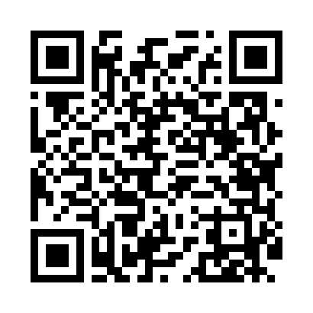
Номер товарно-транспортной накладной: |  |  | Торговый представитель: Kamol aka
Поставщик: Toshkent falcon fly 2 |  |  | Телефон торгового представителя: +998979626299
Дата отгрузки: 02.11.2025 |  |  | Контрагент: Dona zakass
Дата консигнации: |  |  | Адрес:
Доставщик: |  |  | Телефон:
Телефон доставщика:
Время заказа: 02.11.2025 15:49:13
№ | Штрих-код | Название товаров (работ,услуг) | Количество | Количество в кейсе | Цена | Сумма
 |  |  | 24 |  |  | 81.6
1 | 2015641566899 | Пластмассовый столовый поднос 38*51 XP-11-7 | 24 | 24 шт. | 3.40 | 81.60
Итого: 81.6$|->UZS: 1,020,000.00

